圖表索引
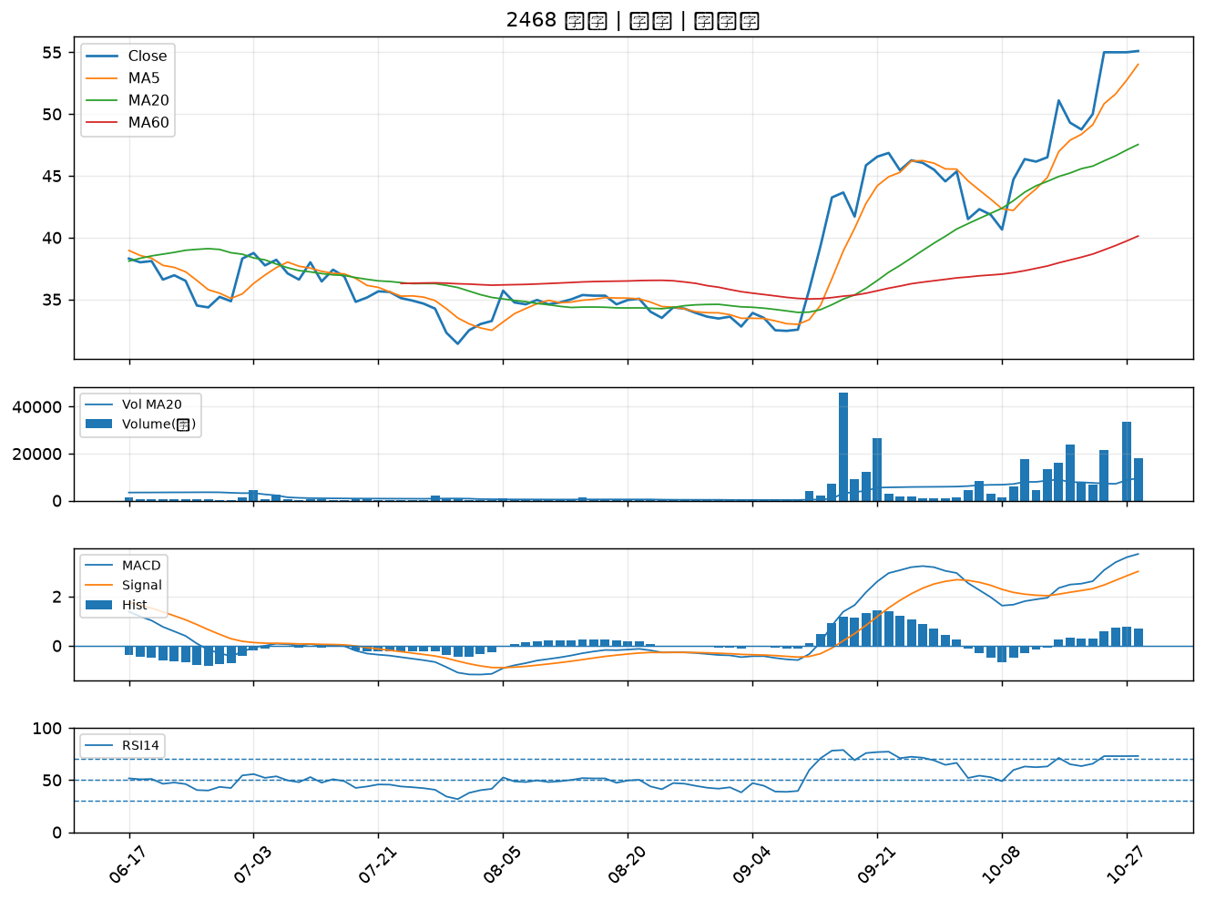
股票代號 | 股票名稱 | 市場 | 買進觀察分級 | 主力突破分數 | 圖表路徑
3498 | 陽程 | 上櫃 | A級 | 5 | output/charts/20261028/3498_陽程.png
5426 | 振發 | 上櫃 | A級 | 5 | output/charts/20261028/5426_振發.png
6415 | 矽力*-KY | 上市 | A級 | 5 | output/charts/20261028/6415_矽力*-KY.png
3545 | 敦泰 | 上市 | A級 | 5 | output/charts/20261028/3545_敦泰.png
8213 | 志超 | 上市 | A級 | 4 | output/charts/20261028/8213_志超.png
6179 | 亞通 | 上櫃 | A級 | 4 | output/charts/20261028/6179_亞通.png
4716 | 大立 | 上櫃 | A級 | 4 | output/charts/20261028/4716_大立.png
3029 | 零壹 | 上市 | A級 | 4 | output/charts/20261028/3029_零壹.png
6221 | 晉泰 | 上櫃 | A級 | 4 | output/charts/20261028/6221_晉泰.png
6245 | 立端 | 上櫃 | B級 | 6 | output/charts/20261028/6245_立端.png
4563 | 百德 | 上櫃 | B級 | 6 | output/charts/20261028/4563_百德.png
6199 | 天品 | 上櫃 | B級 | 4 | output/charts/20261028/6199_天品.png
2328 | 廣宇 | 上市 | B級 | 3 | output/charts/20261028/2328_廣宇.png
1528 | 恩德 | 上市 | B級 | 3 | output/charts/20261028/1528_恩德.png
1808 | 潤隆 | 上市 | B級 | 3 | output/charts/20261028/1808_潤隆.png
3406 | 玉晶光 | 上市 | B級 | 3 | output/charts/20261028/3406_玉晶光.png
2204 | 中華 | 上市 | B級 | 3 | output/charts/20261028/2204_中華.png
2356 | 英業達 | 上市 | B級 | 2 | output/charts/20261028/2356_英業達.png
6108 | 競國 | 上市 | B級 | 2 | output/charts/20261028/6108_競國.png
2352 | 佳世達 | 上市 | B級 | 2 | output/charts/20261028/2352_佳世達.png
6269 | 台郡 | 上市 | B級 | 2 | output/charts/20261028/6269_台郡.png
6209 | 今國光 | 上市 | B級 | 2 | output/charts/20261028/6209_今國光.png
4938 | 和碩 | 上市 | B級 | 2 | output/charts/20261028/4938_和碩.png
4533 | 協易機 | 上櫃 | B級 | 2 | output/charts/20261028/4533_協易機.png
2002 | 中鋼 | 上市 | B級 | 1 | output/charts/20261028/2002_中鋼.png
2834 | 臺企銀 | 上市 | B級 | 1 | output/charts/20261028/2834_臺企銀.png
2377 | 微星 | 上市 | B級 | 1 | output/charts/20261028/2377_微星.png
9933 | 中鼎 | 上市 | B級 | 1 | output/charts/20261028/9933_中鼎.png
2033 | 佳大 | 上市 | B級 | 1 | output/charts/20261028/2033_佳大.png
2468 | 華經 | 上市 | B級 | 1 | output/charts/20261028/2468_華經.png

3498 陽程｜A級
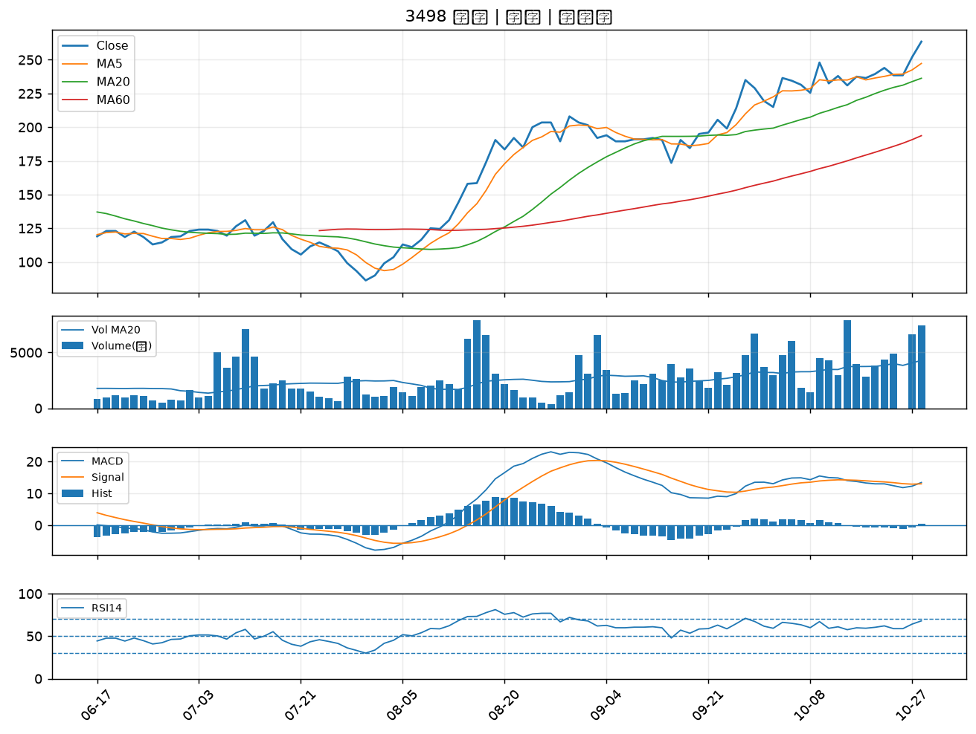

5426 振發｜A級
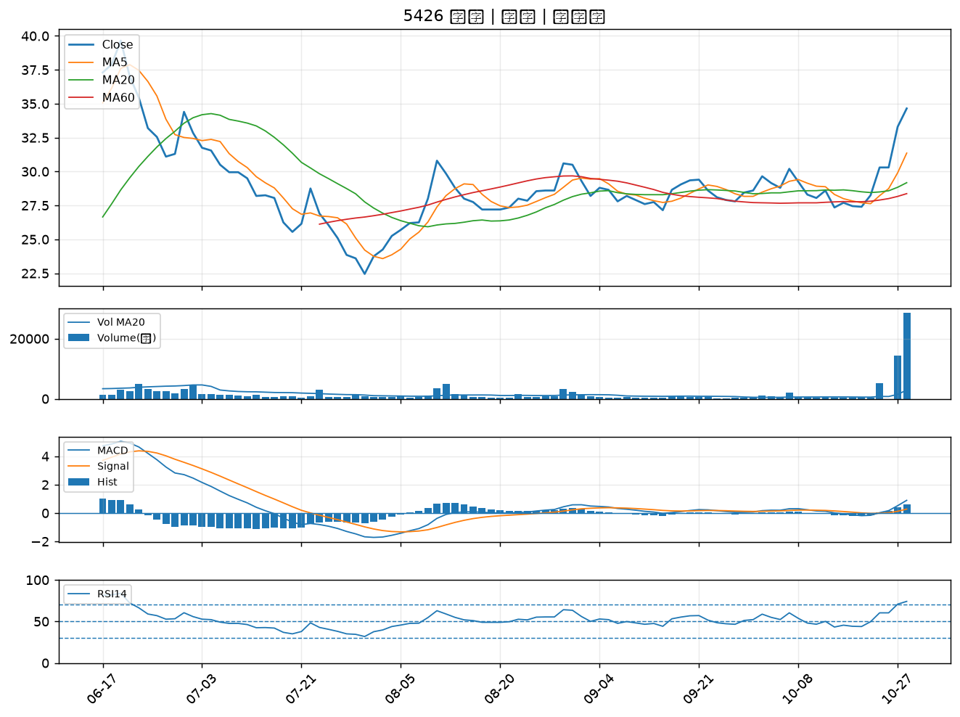

6415 矽力*-KY｜A級
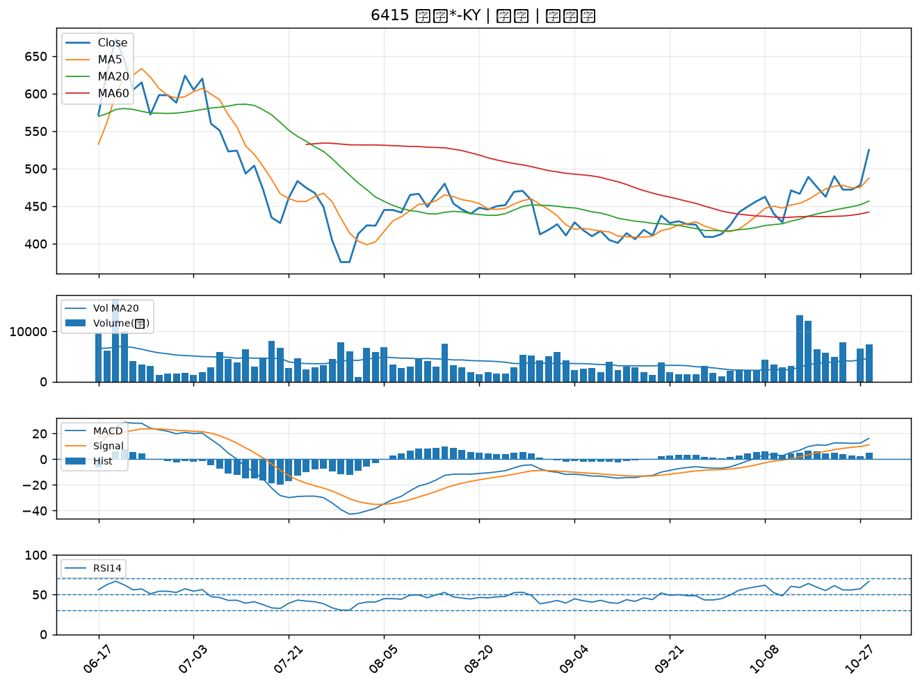

3545 敦泰｜A級
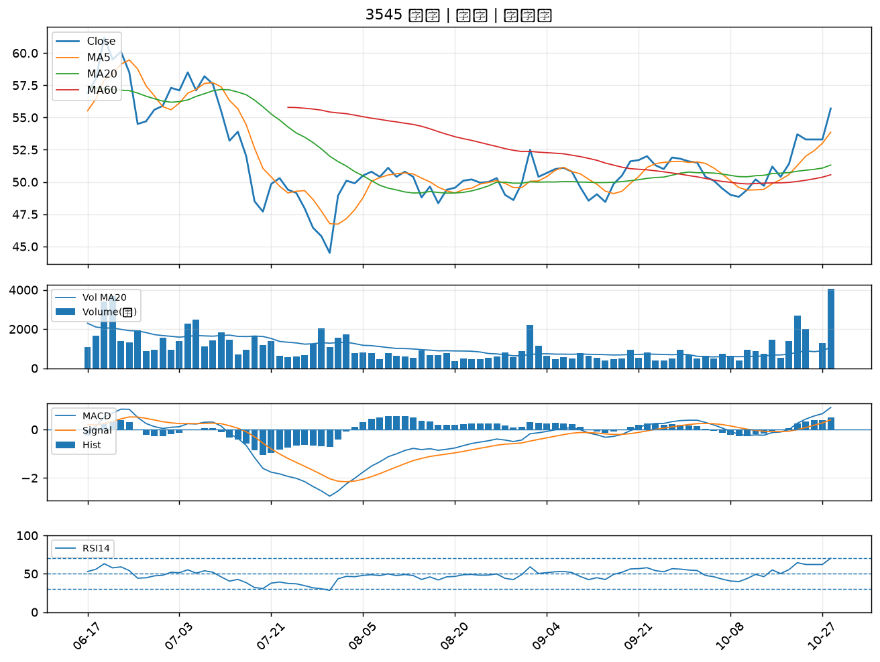

8213 志超｜A級
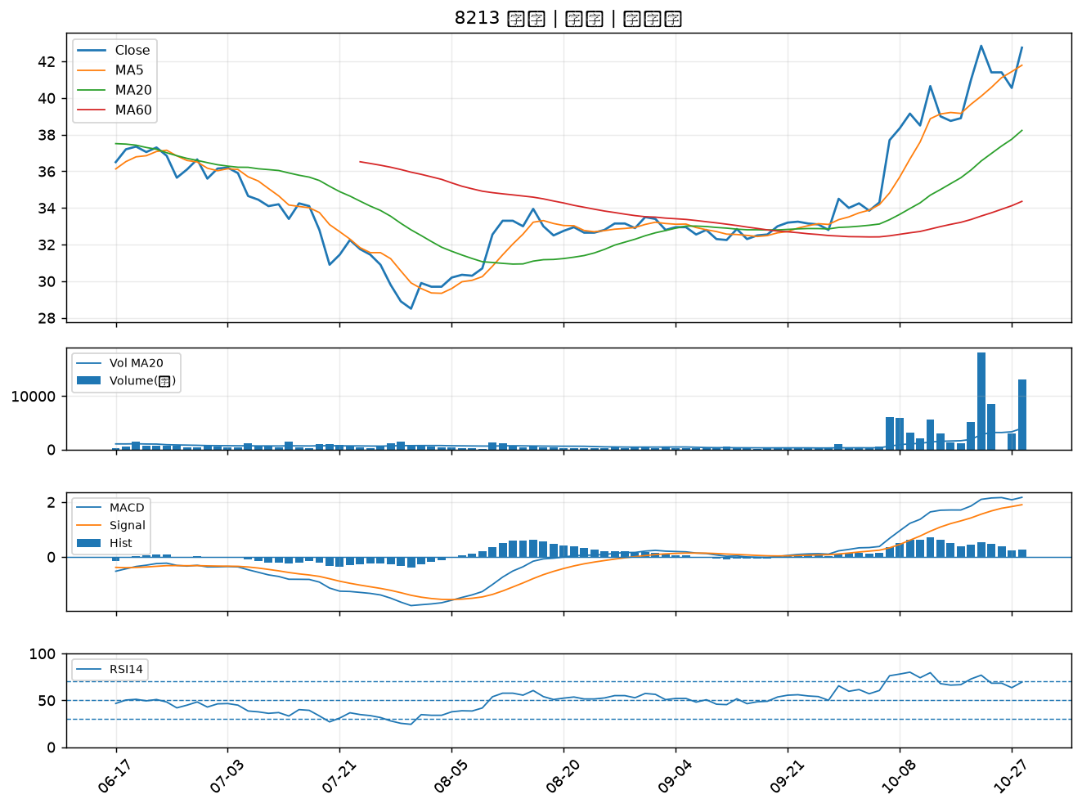

6179 亞通｜A級
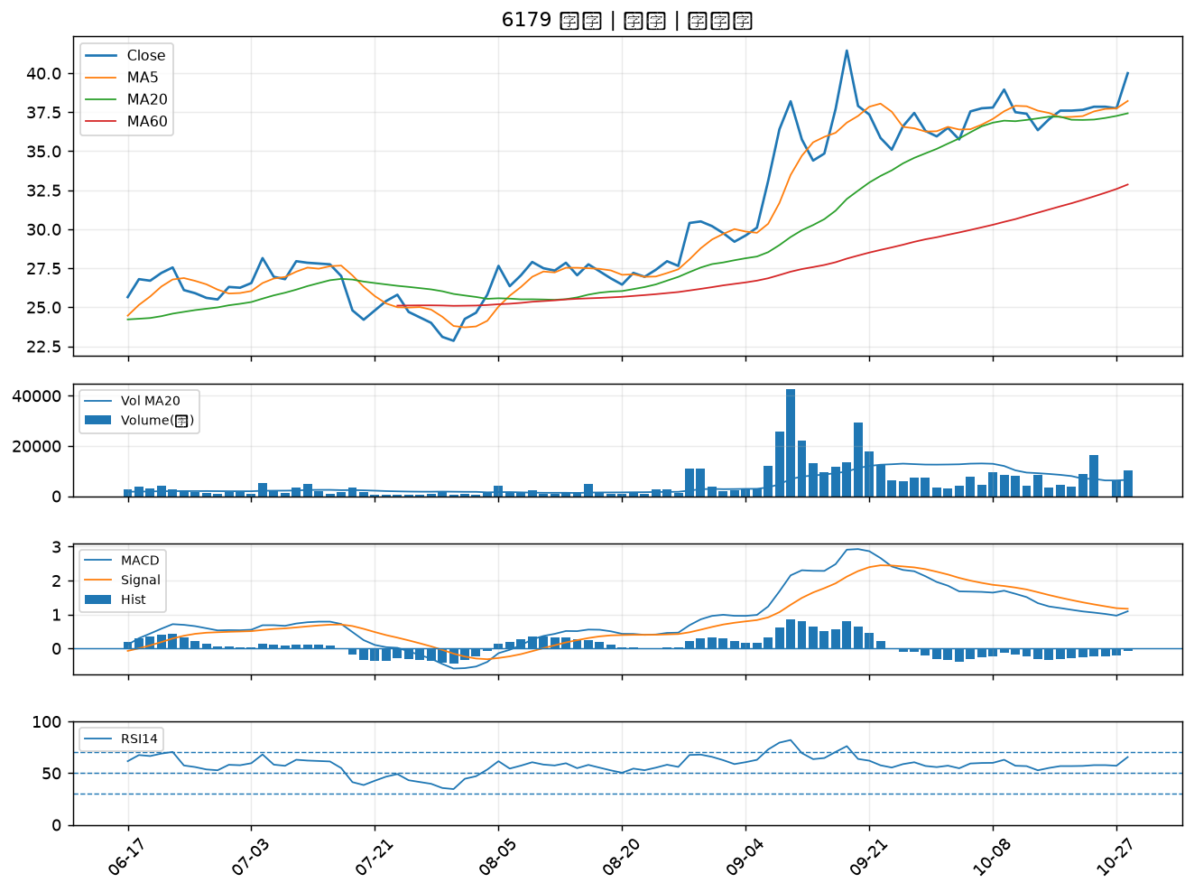

4716 大立｜A級
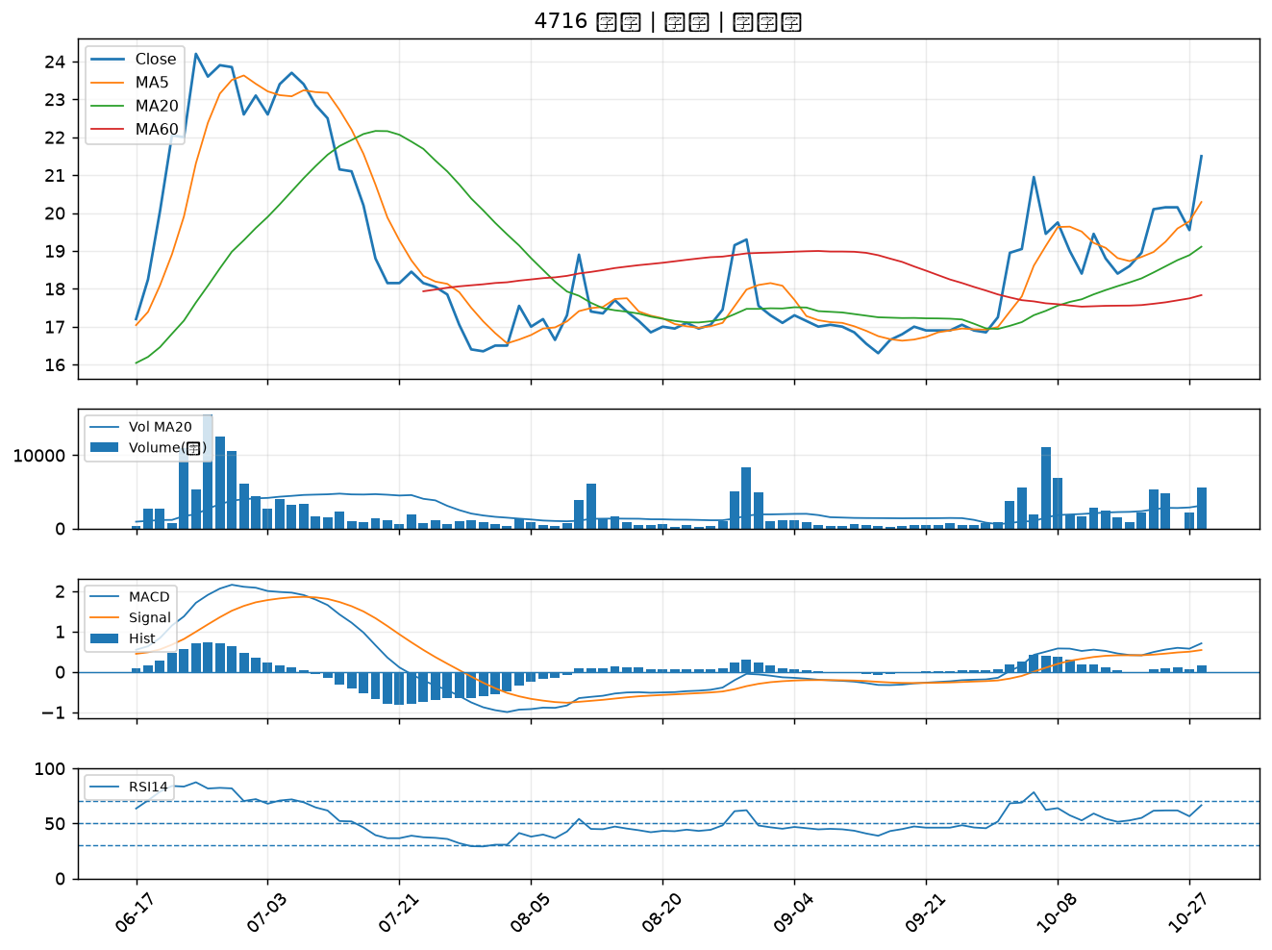

3029 零壹｜A級
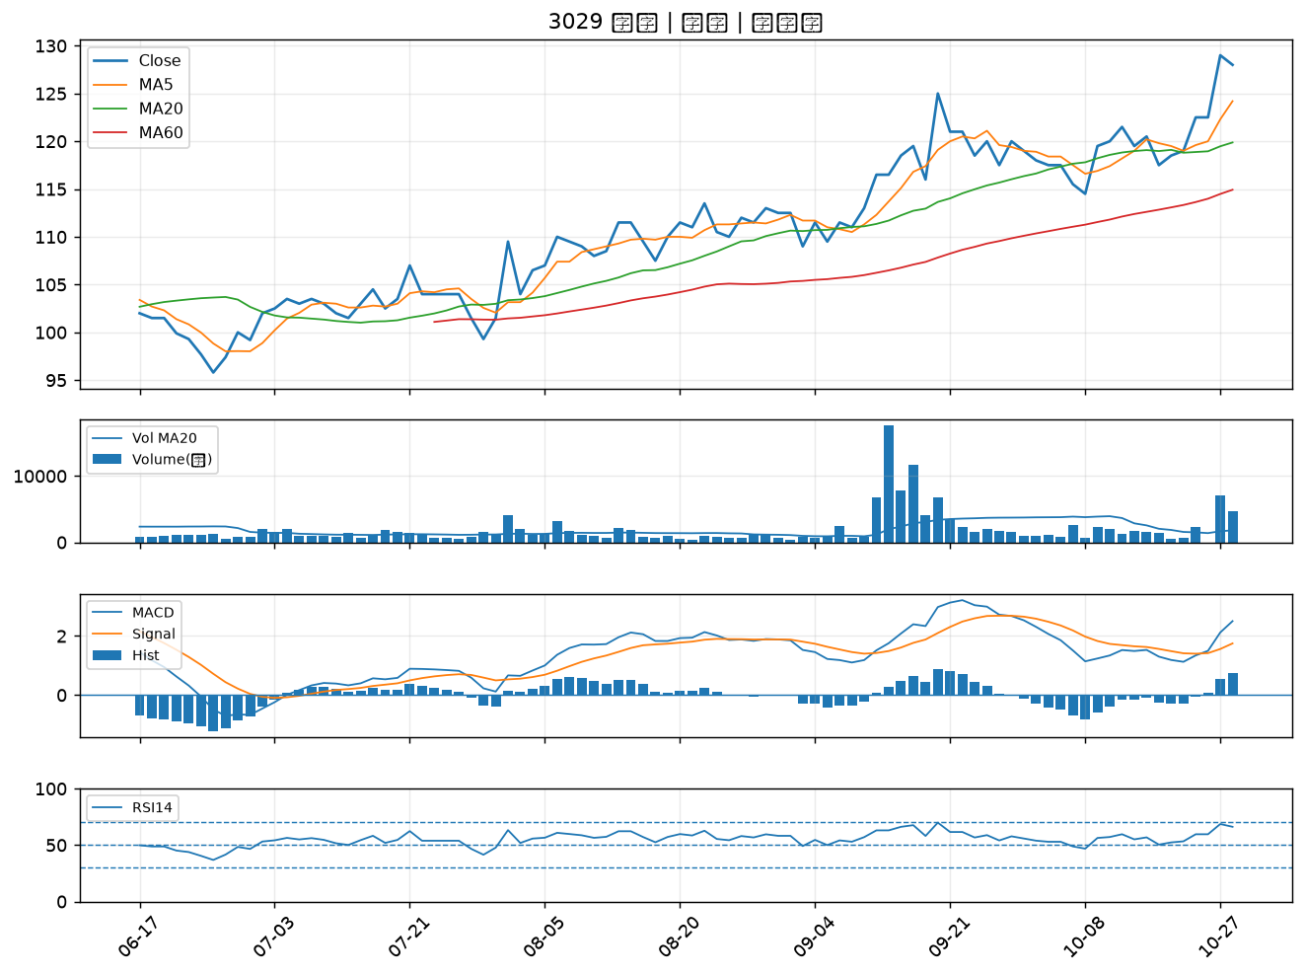

6221 晉泰｜A級
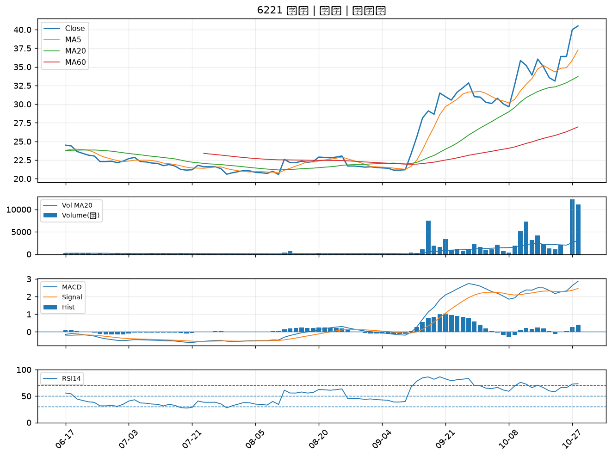

6245 立端｜B級
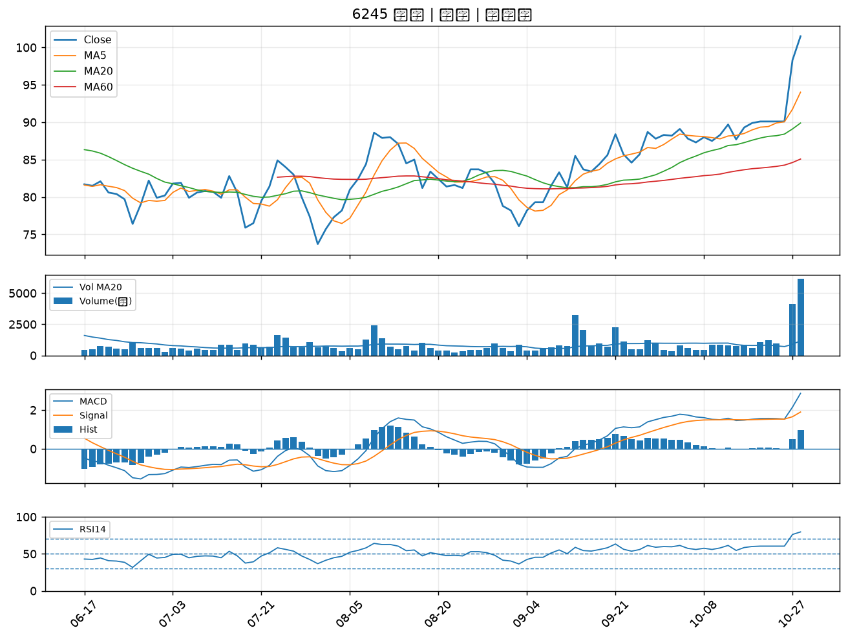

4563 百德｜B級
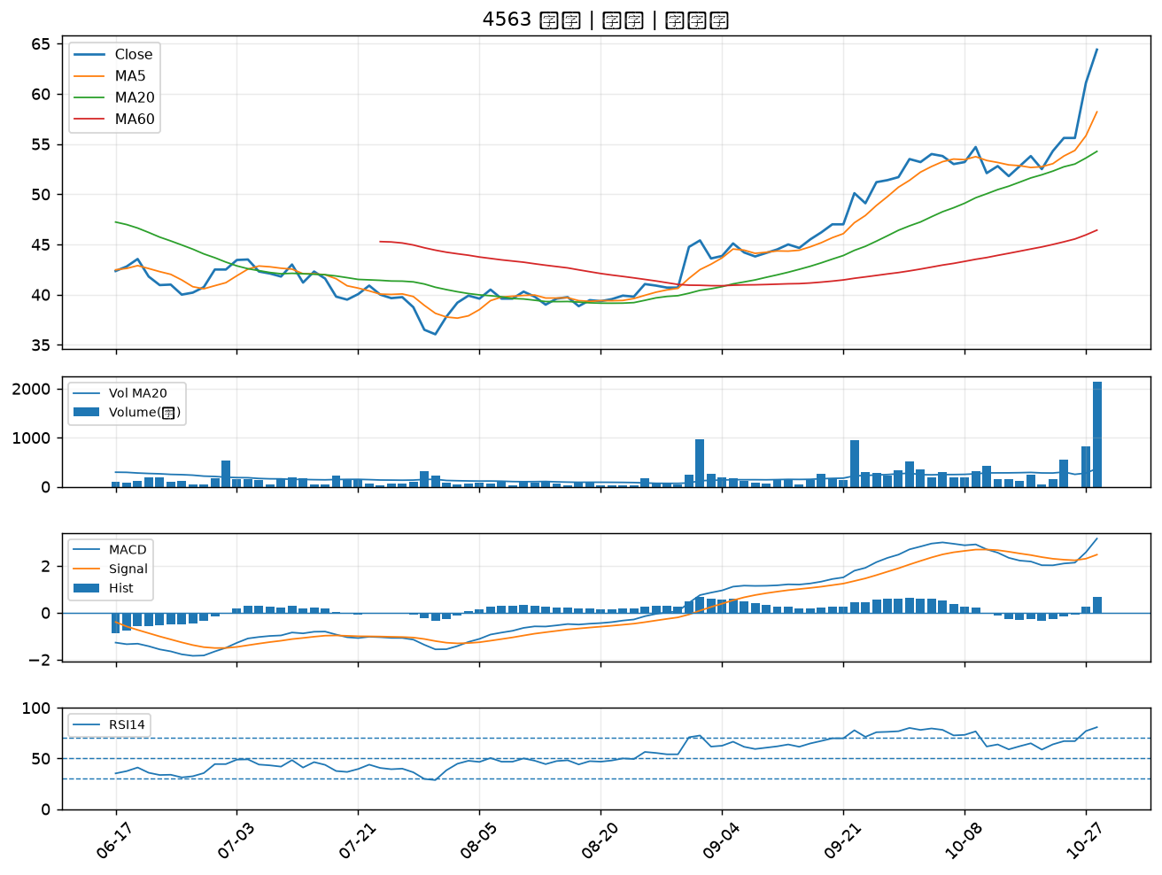

6199 天品｜B級
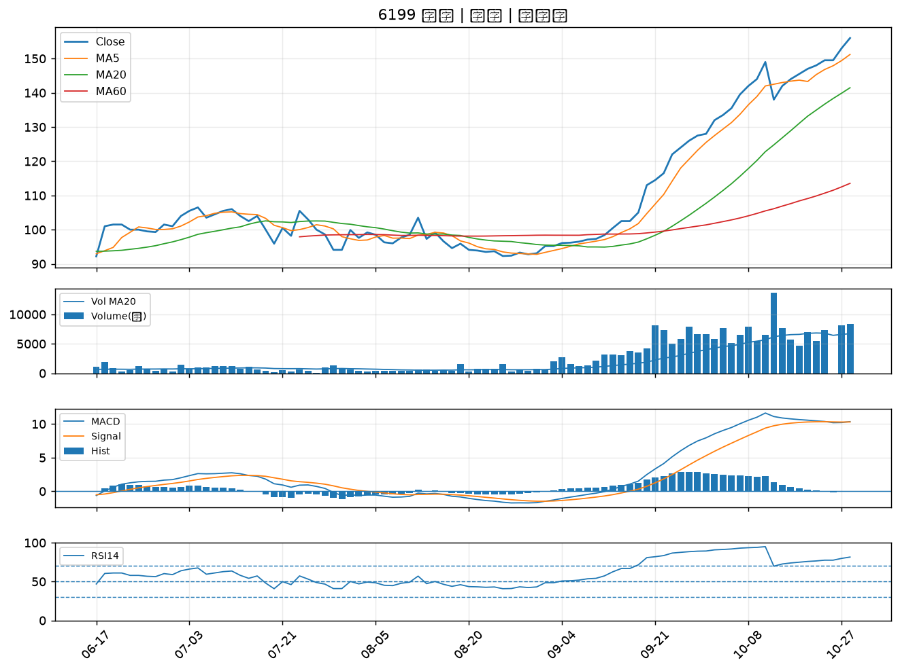

2328 廣宇｜B級
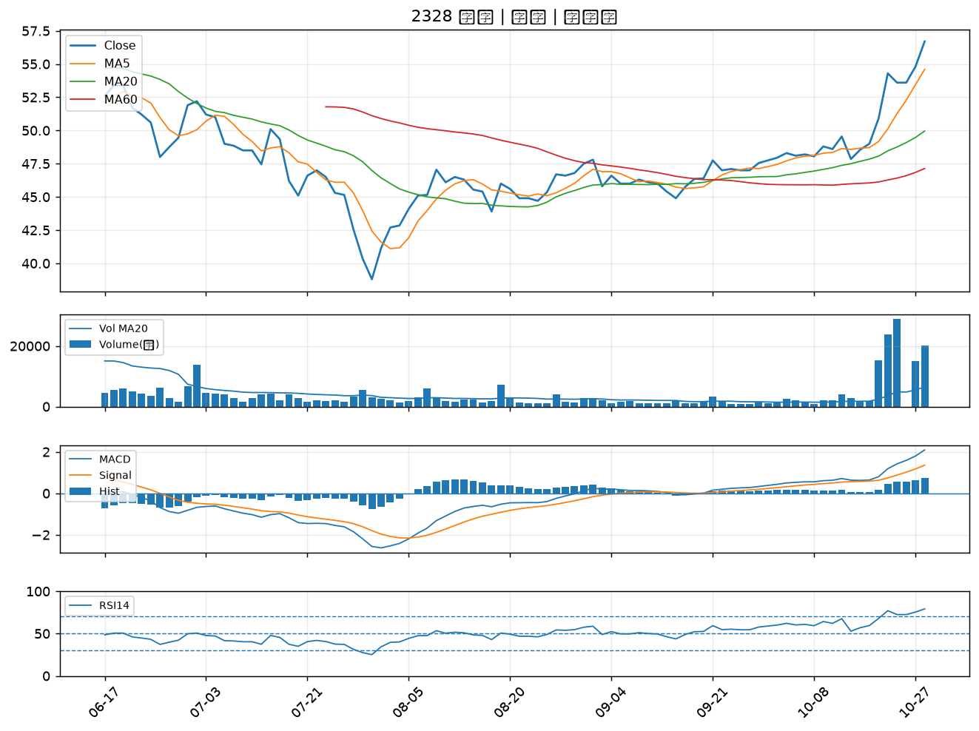

1528 恩德｜B級
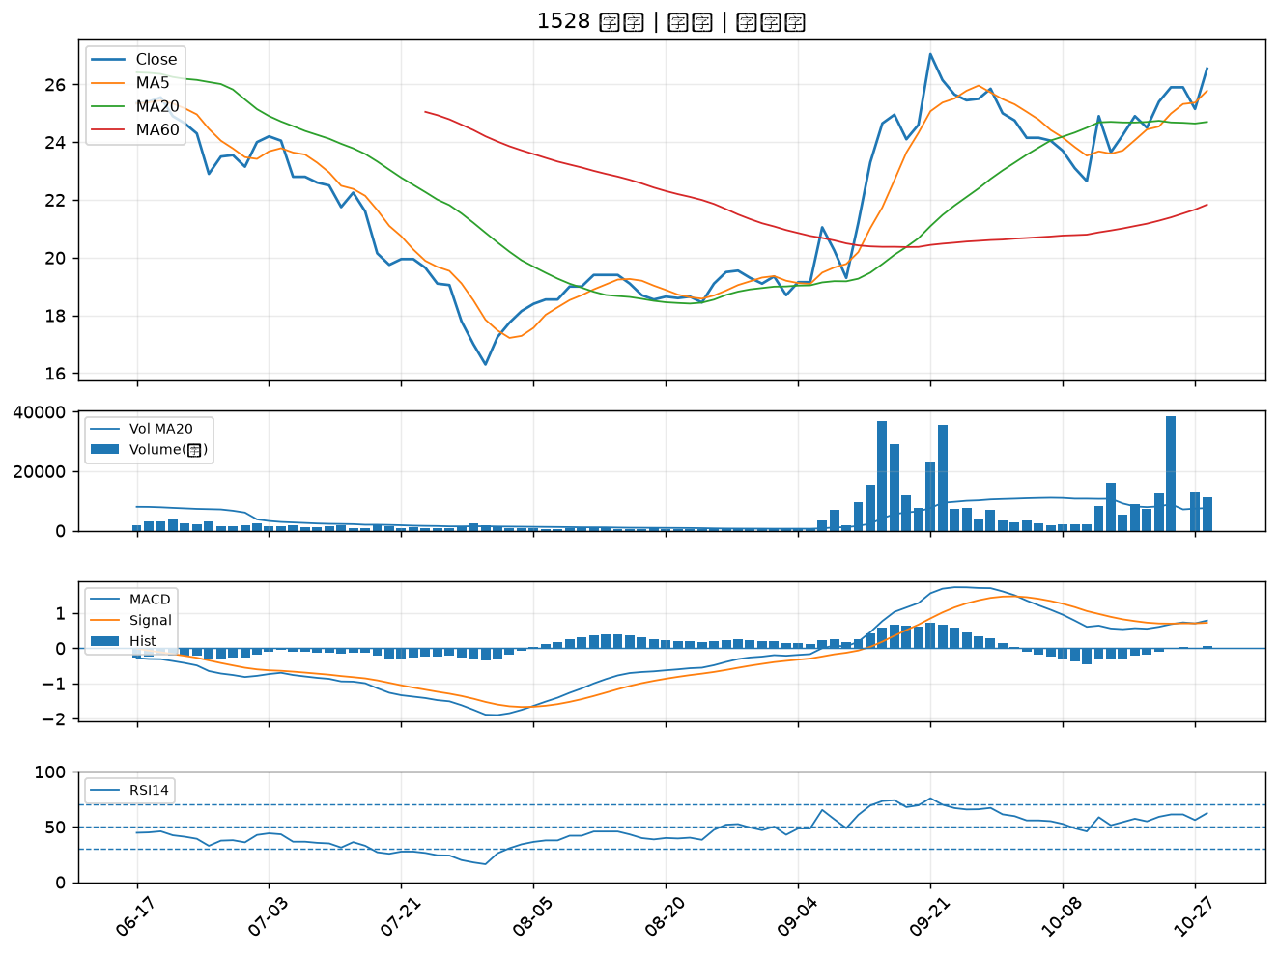

1808 潤隆｜B級
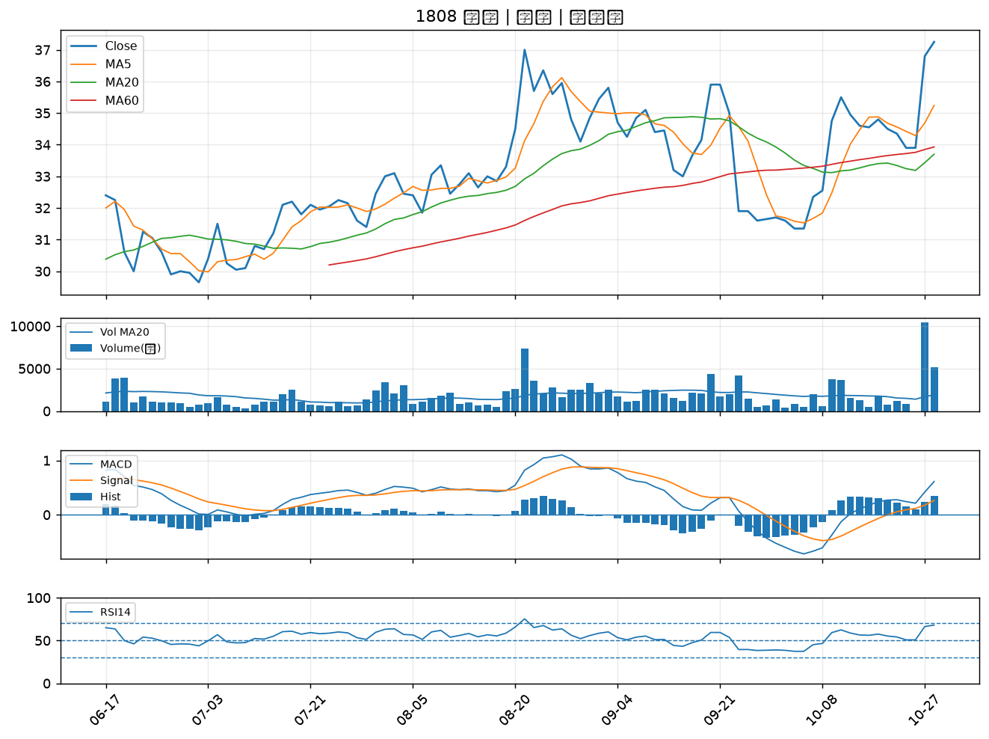

3406 玉晶光｜B級
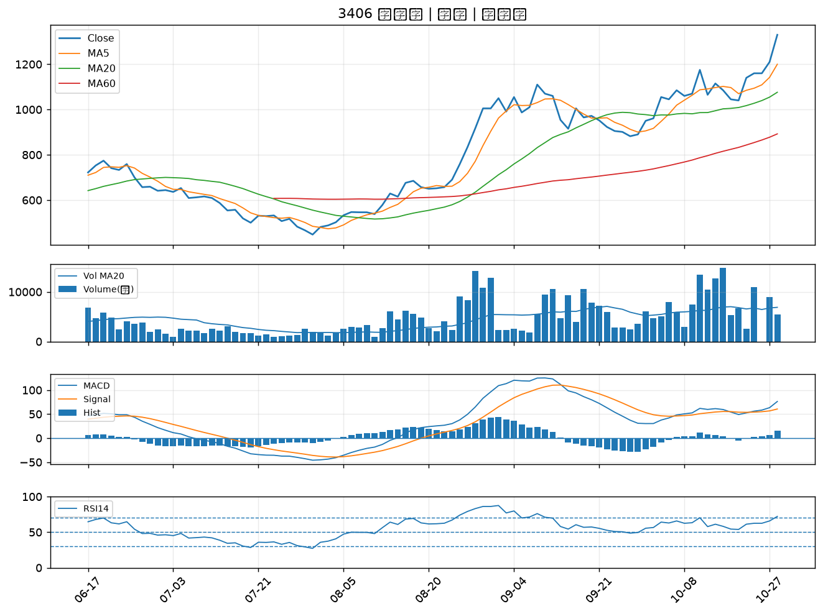

2204 中華｜B級
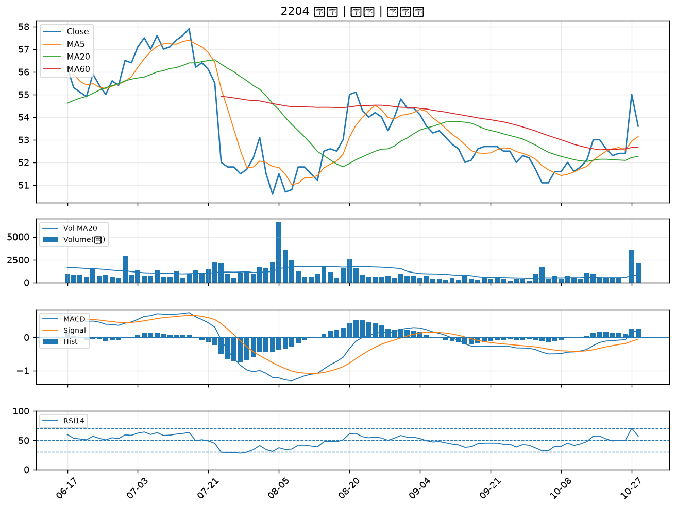

2356 英業達｜B級
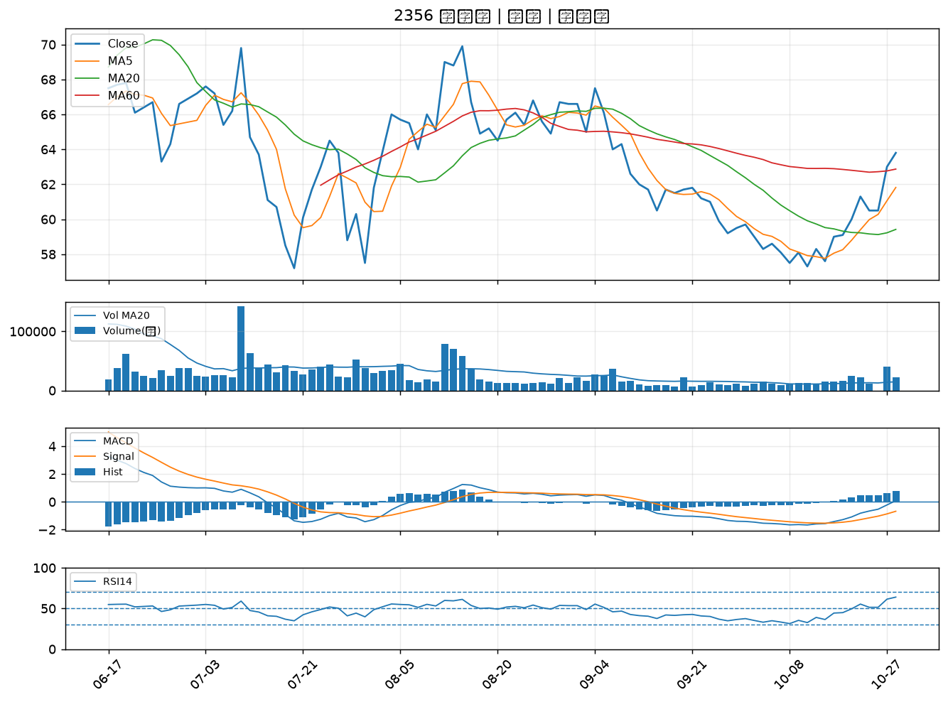

6108 競國｜B級
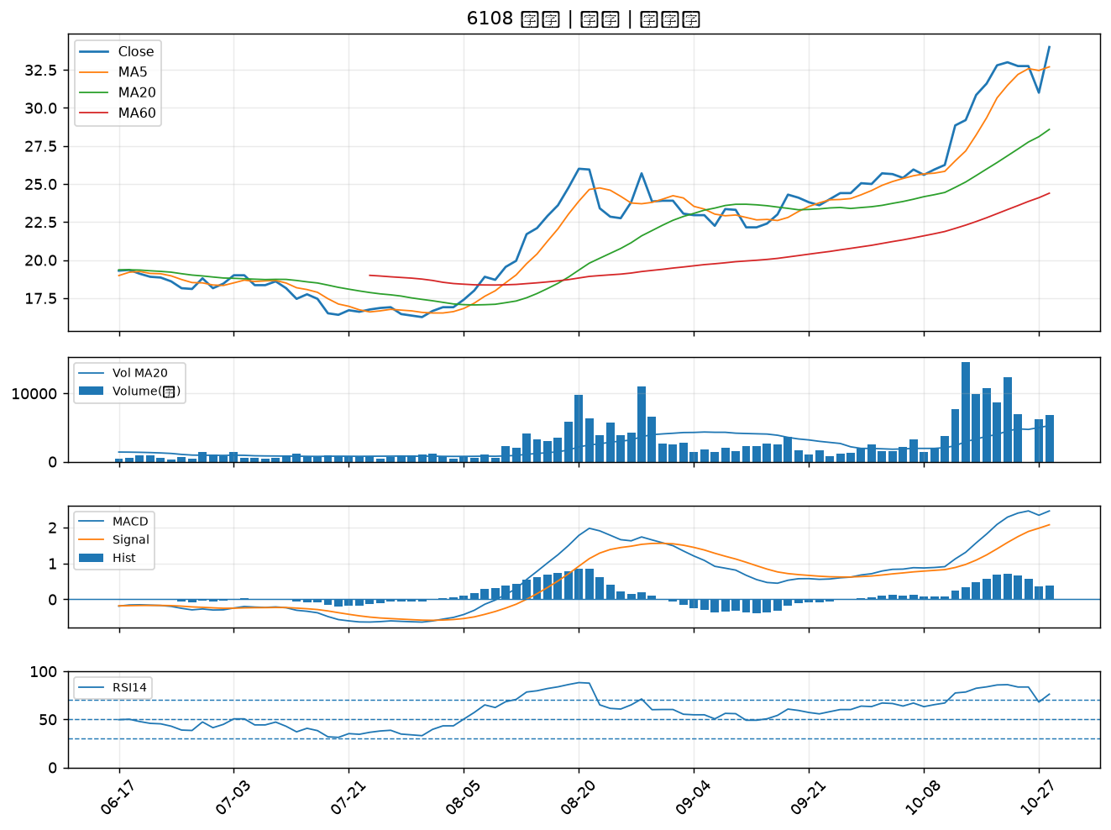

2352 佳世達｜B級
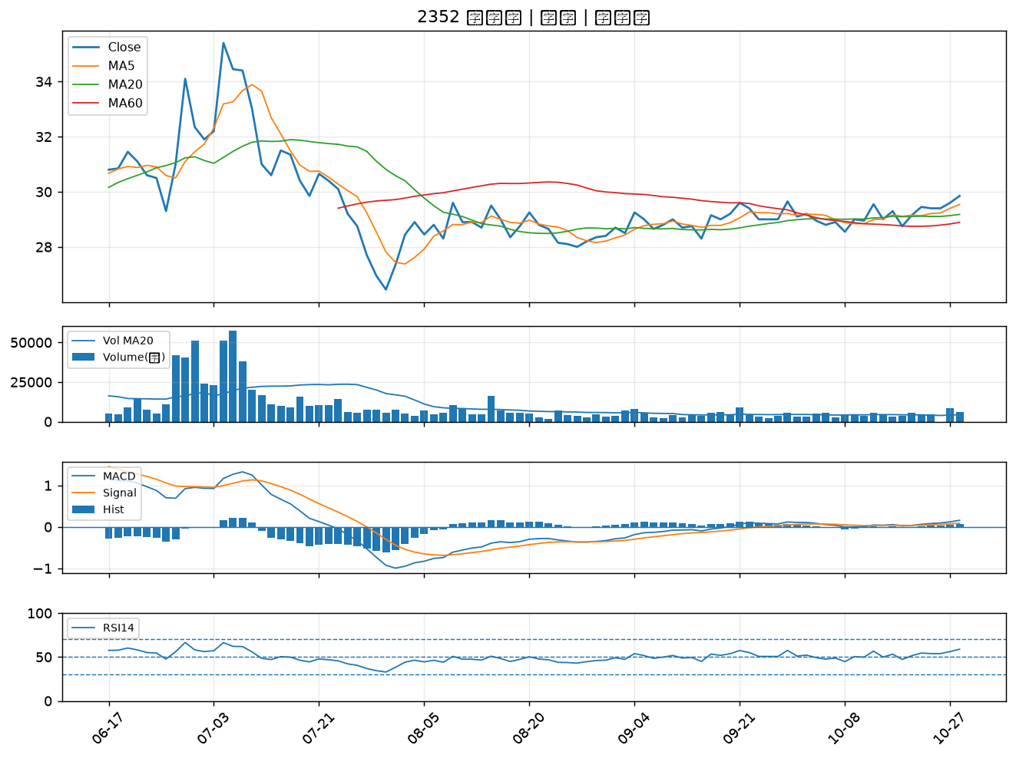

6269 台郡｜B級
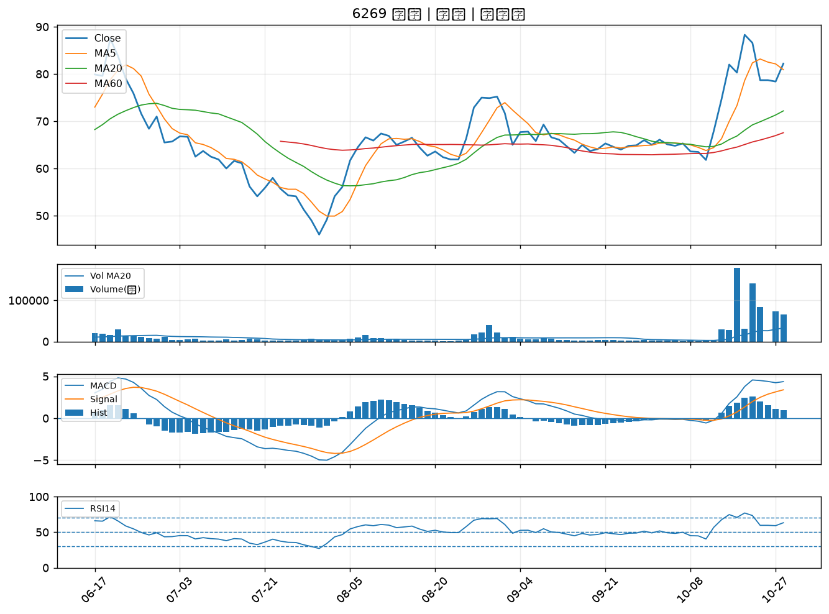

6209 今國光｜B級
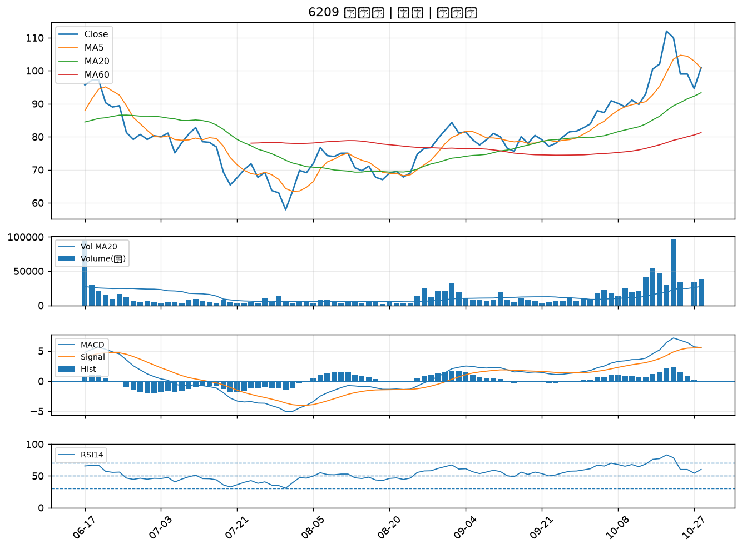

4938 和碩｜B級
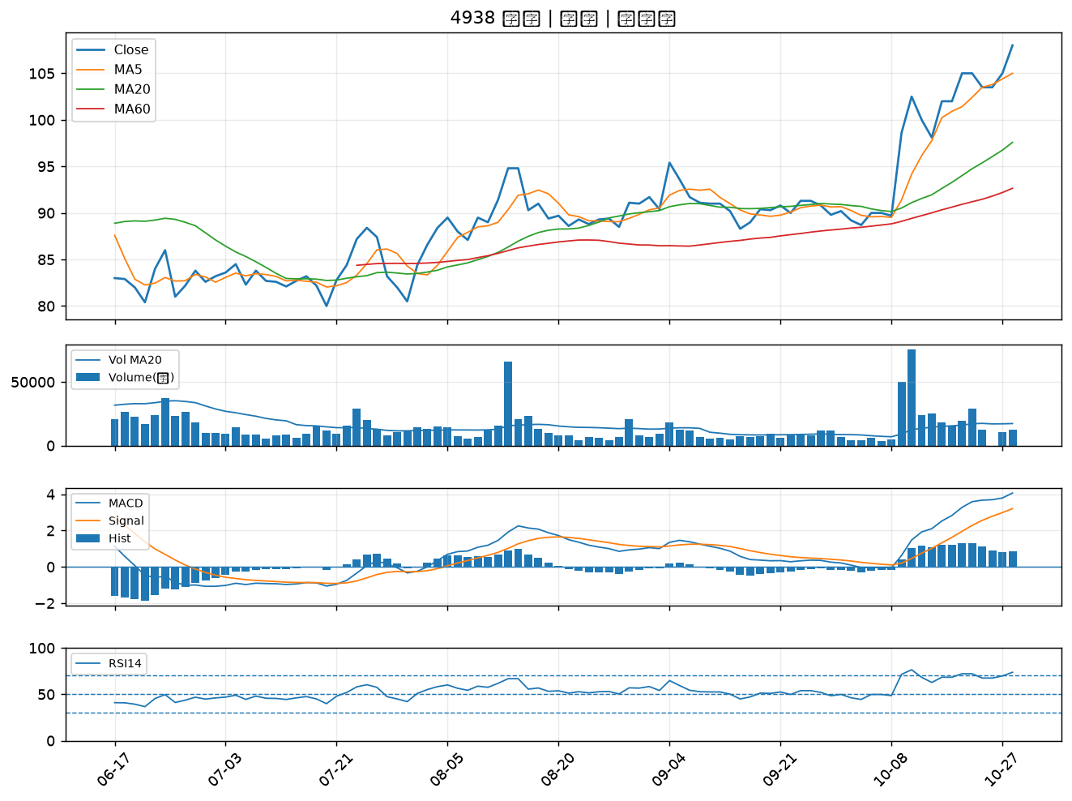

4533 協易機｜B級
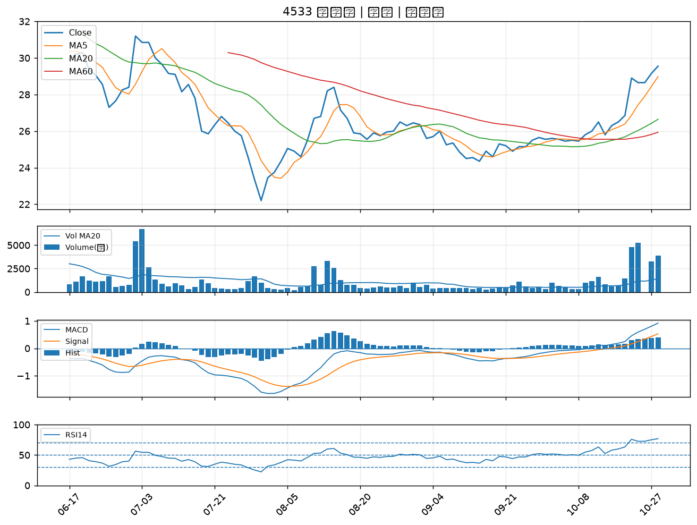

2002 中鋼｜B級
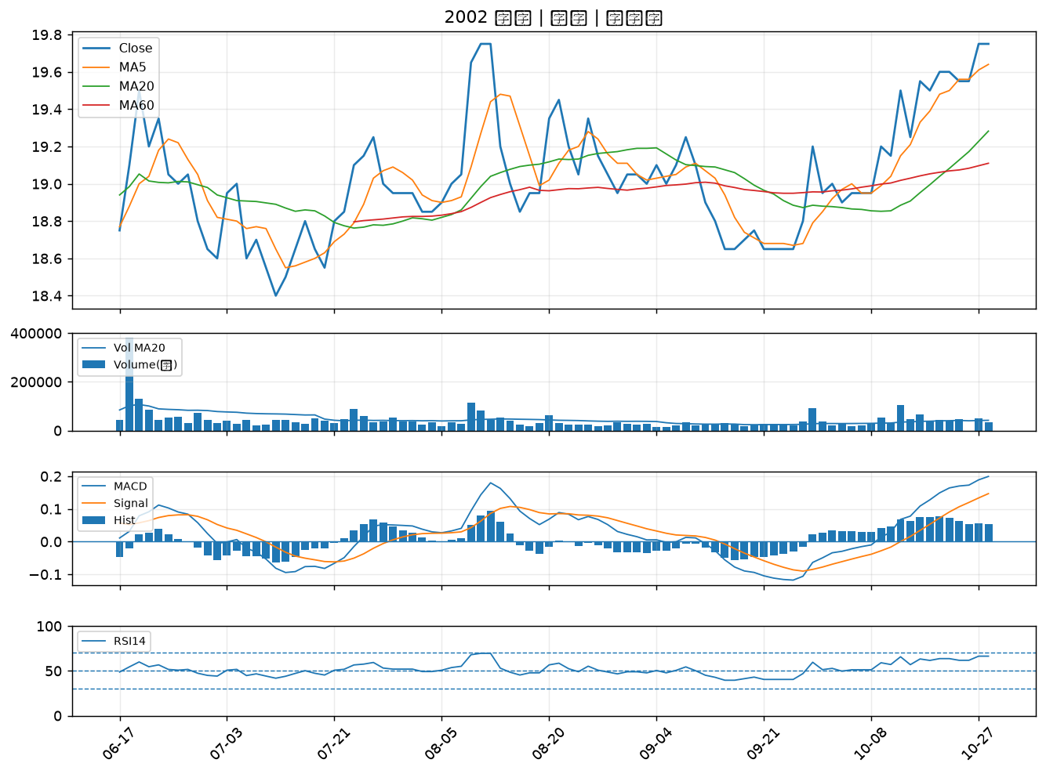

2834 臺企銀｜B級
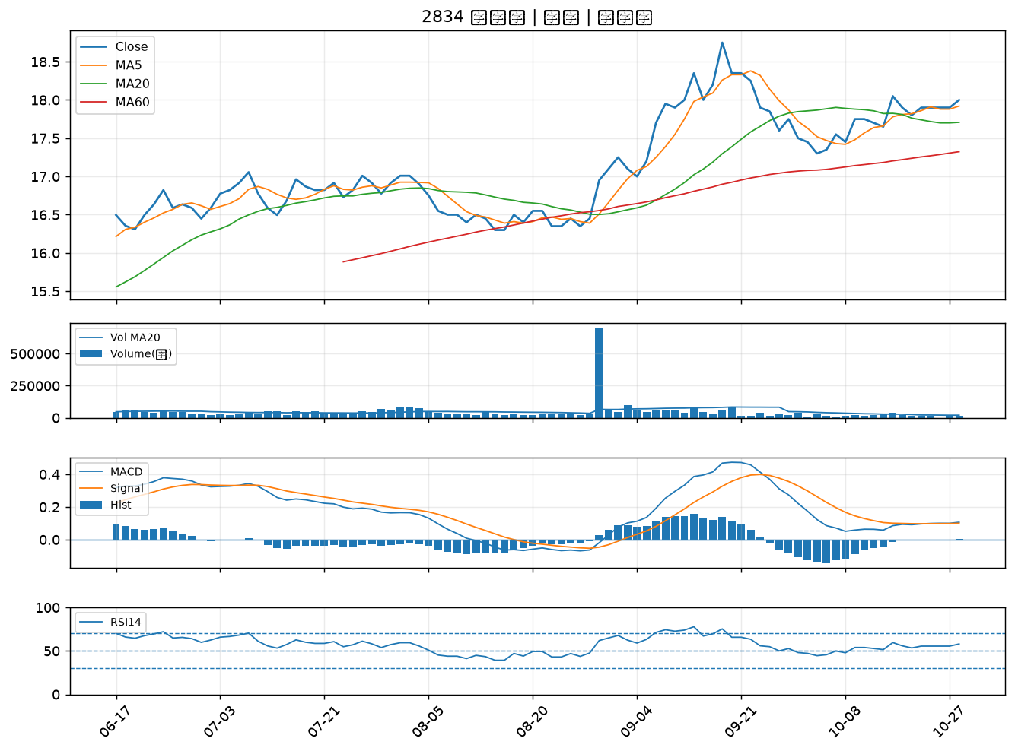

2377 微星｜B級
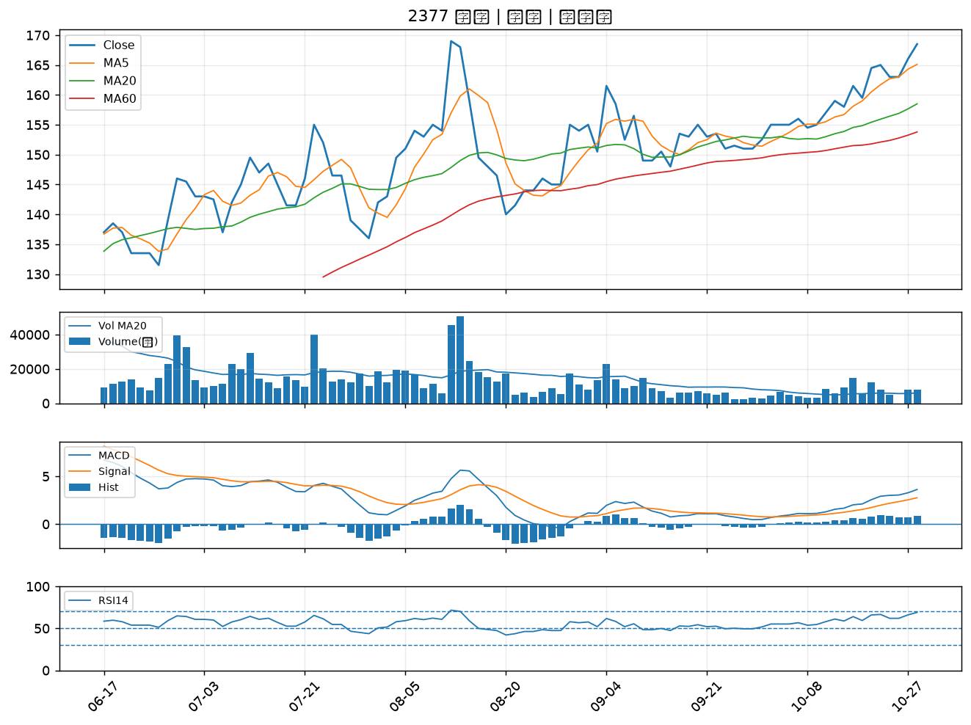

9933 中鼎｜B級
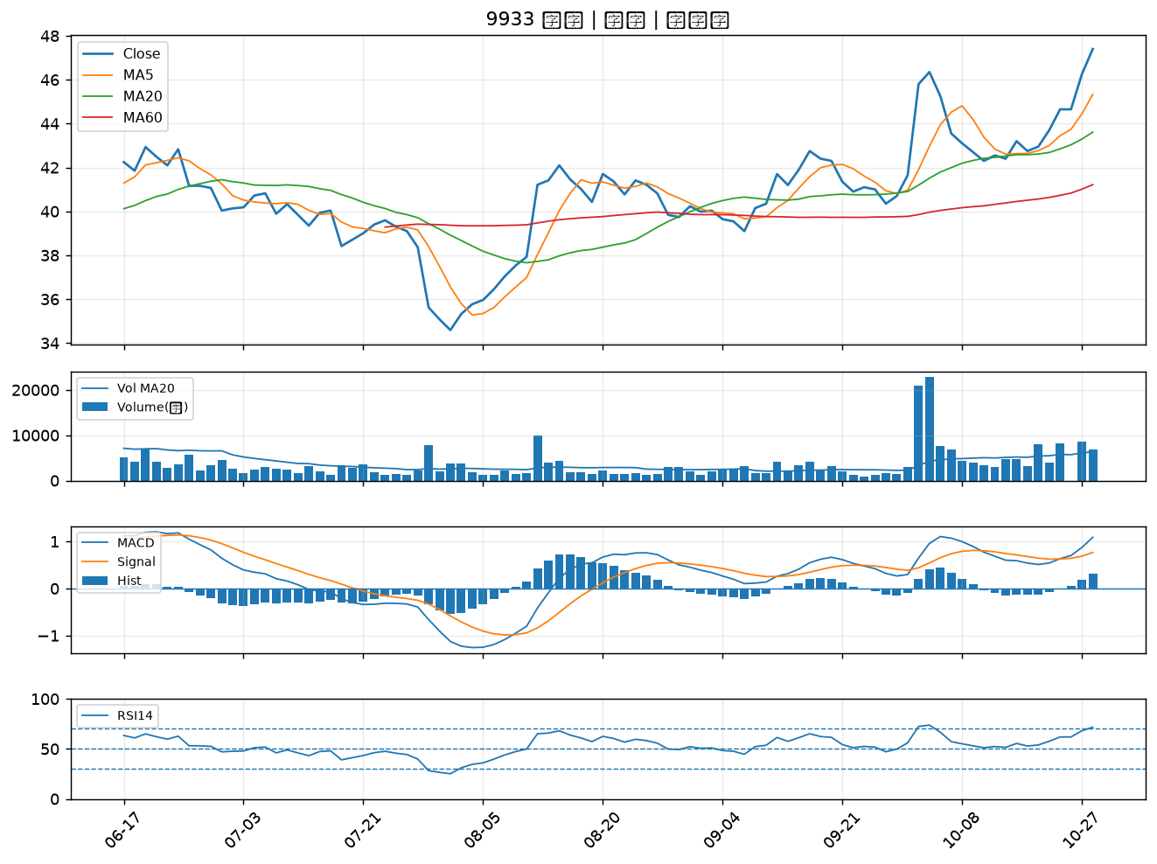

2033 佳大｜B級
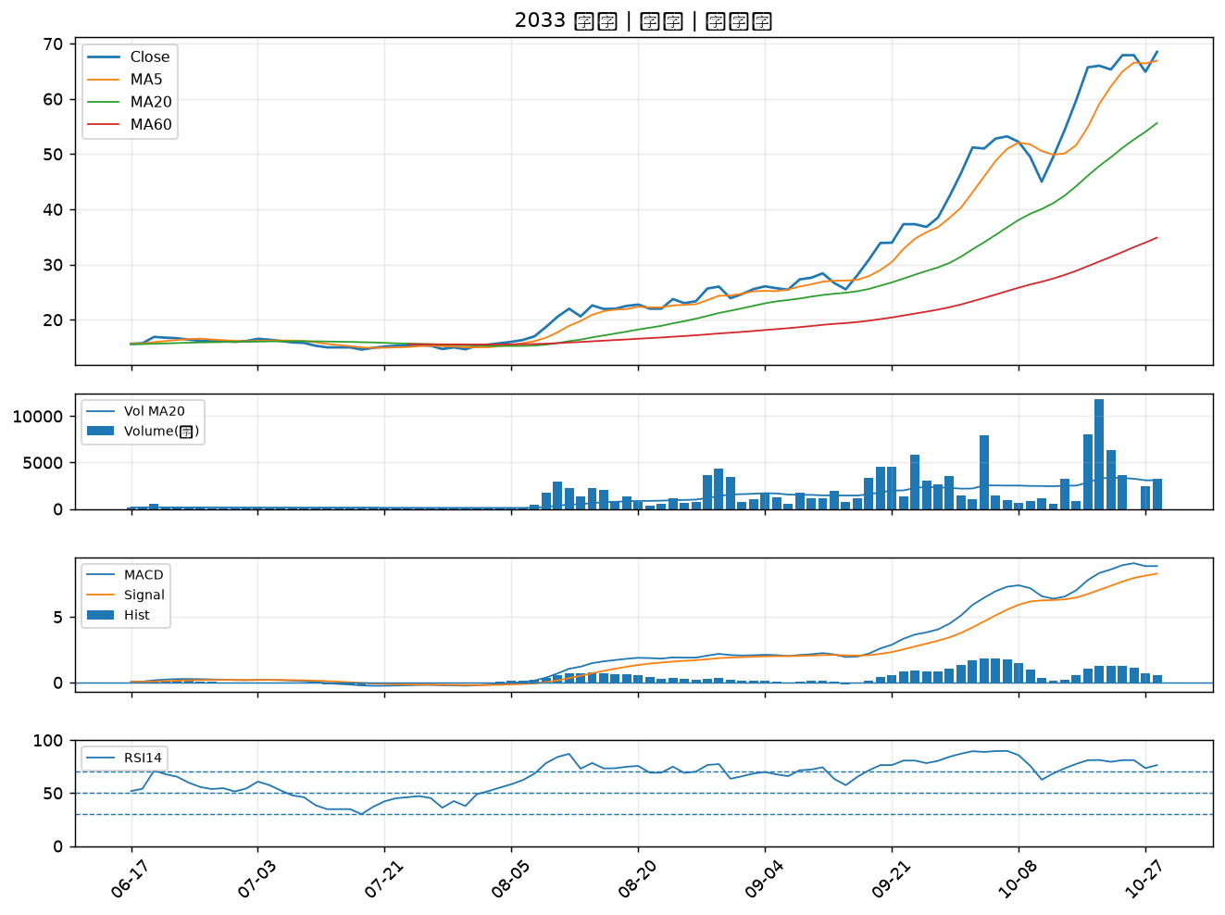

2468 華經｜B級

